关系图
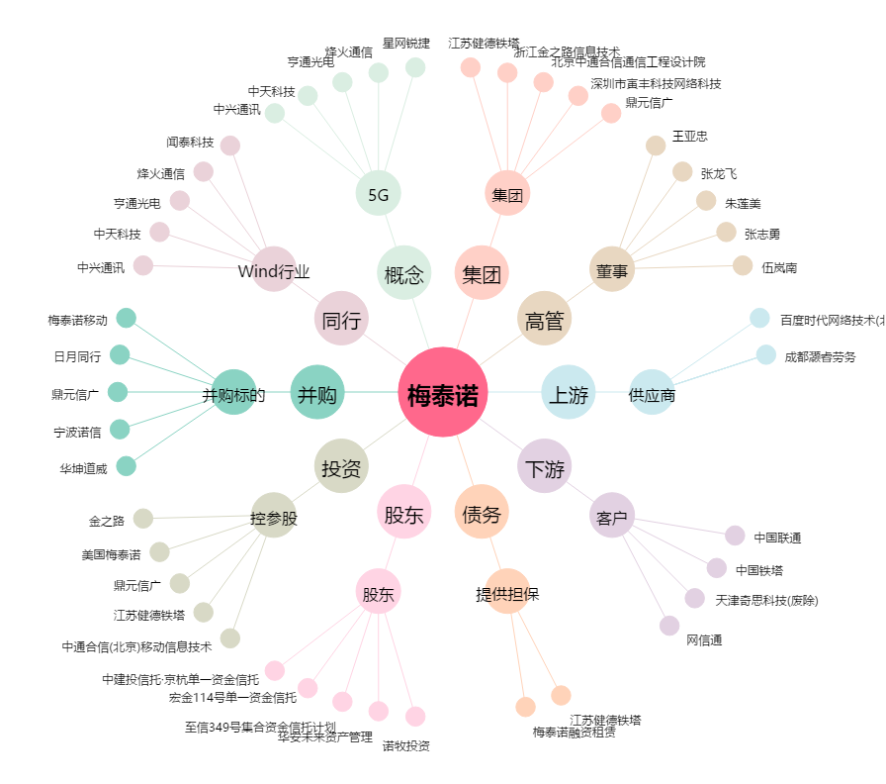
梅泰诺[300038.SZ] - 关系概览图

